CAPA
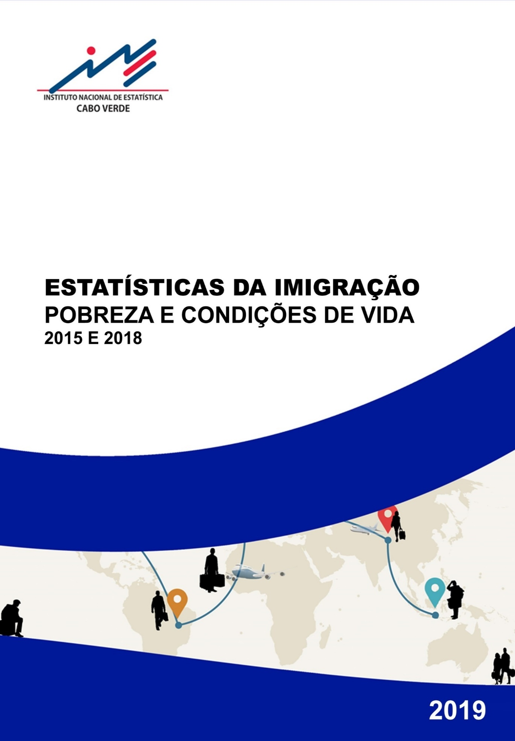

Caraterísticas Demográficas
Voltar ao Índice
1. Evolução da população imigrante, Cabo Verde 2013-2018
 | 2013 | 2014 | 2015 | 2016 | 2017 | 2018

POPULAÇÃO TOTAL | 512,096 | 518,468 | 524,623 | 530,931 | 537,231 | 543,492

POPULAÇÃO IMIGRANTE | 17,807 | 16,491 | 17,431 | 17,899 | 15,392 | 14,347

PESO NA POPULAÇÃO | 3.5 | 3.2 | 3.3 | 3.4 | 2.9 | 2.6
Fonte: INE, IMC 2013-2018

2. Efetivos da população imigrante, peso dos imigrantes em relação a população total e distribuição dos imigrantes (%) por meio de residência, ilha/concelho, sexo e grupo etário. Cabo Verde 2018
 | Efetivos imigrantes | Pesos dos imigrantes na população | Distribuição da população imigrante

CABO VERDE | 14,347 | 2.6 | 100.0

MEIO RESIDÊNCIA
Urbano | 12,985 | 3.5 | 90.5
Rural | 1,362 | 0.8 | 9.5

ILHA
São Vicente | 1,714 | 2.1 | 11.9
Sal | 1,612 | 4.2 | 11.2
Boavista | 1,970 | 11.1 | 13.7
Praia | 6,231 | 3.8 | 43.4
Resto Santiago | 1,913 | 1.3 | 13.3
Outras ilhas | 907 | 0.9 | 6.3

SEXO
Masculino | 9,098 | 3.3 | 63.4
Feminino | 5,249 | 1.9 | 36.6

IDADE
0-14 | 1,352 | 0.9 | 4.9
15-24 | 511 | 0.5 | 4.5
25-44 | 6,958 | 3.9 | 3.6
45-64 | 5,102 | 5.8 | 48.5
65+ | 425 | 1.3 | 35.6
Fonte: INE, IMC 2018

3. Distribuição dos imigrantes (%) segundo os continentes / regiões de proveniência (país de nascimento), por meio de residência e ilha/concelho. Cabo Verde 2018
 | CEDEAO | Outros ÁFRICA | EUROPA | AMÉRICA | ÁSIA | NS/NR

CABO VERDE | 43.4 | 36.3 | 11.8 | 5.9 | 2.5 | 0.1

MEIO RESIDÊNCIA
Urbano | 46.5 | 32.5 | 11.7 | 6.4 | 2.7 | 0.1
Rural | 13.2 | 73.2 | 12.7 | 0.5 | 0.0 | 0.4

ILHA
São Vicente | 12.6 | 74.6 | 12.8 | 0.0 | 0.0 | 0.0
Sal | 73.8 | 9.6 | 6.8 | 10.0 | 0.0 | 0.0
Boavista | 94.1 | 2.2 | 3.7 | 0.0 | 0.0 | 0.0
Praia | 39.5 | 31.3 | 16.0 | 8.9 | 4.3 | 0.0
Resto Santiago | 18.2 | 68.3 | 6.2 | 4.7 | 2.0 | 0.6
Outras ilhas | 16.6 | 53.0 | 20.0 | 4.3 | 5.2 | 0.7
Fonte: INE, IMC 2018

4. Distribuição dos imigrantes (%) segundo os principais países de proveniência (país de nascimento), por meio de residência e ilha/concelho. Cabo Verde 2018
 | GUINE BISSAU | S. TOME E PRÍNCIPE | ANGOLA | PORTUGAL | SENEGAL | BRASIL | GUINE CONAKRY | CHINA | Outros

CABO VERDE | 31.3 | 23.5 | 12.4 | 7.6 | 5.8 | 3.5 | 2.3 | 2.3 | 11.3

MEIO RESIDÊNCIA
Urbano | 33.3 | 20.6 | 11.5 | 8.1 | 6.3 | 3.9 | 2.6 | 2.6 | 11.1
Rural | 12.3 | 50.7 | 20.8 | 2.9 | 0.9 | 0.0 | 0.0 | 0.0 | 12.4

ILHA
São Vicente | 8.1 | 54.8 | 19.8 | 4.1 | 4.6 | 0.0 | 0.0 | 0.0 | 8.6
Sal | 51.7 | 5.0 | 4.6 | 6.8 | 11.7 | 3.2 | 0.0 | 0.0 | 17.0
Boavista | 81.8 | 1.0 | 0.0 | 0.0 | 3.6 | 0.0 | 2.4 | 0.0 | 11.2
Praia | 26.0 | 18.3 | 13.0 | 12.8 | 7.0 | 7.3 | 4.4 | 4.3 | 6.9
Resto Santiago | 12.0 | 50.0 | 17.0 | 3.7 | 1.3 | 0.0 | 0.0 | 2.0 | 14.0
Outras ilhas | 6.4 | 25.6 | 25.0 | 4.4 | 3.6 | 0.0 | 1.8 | 2.6 | 30.6
Fonte: INE, IMC 2018

5. Distribuição dos imigrantes (%) segundo meio de residência, ilha/concelho e sexo por principais países de proveniência (país de nascimento). Cabo Verde 2018
 | GUINE BISSAU | S. TOME E PRÍNCIPE | ANGOLA | PORTUGAL | SENEGAL | BRASIL | GUINE CONAKRY | CHINA | Outros

CABO VERDE | 100.0 | 100.0 | 100.0 | 100.0 | 99.9 | 100.0 | 100.0 | 100.0 | 100.0

MEIO RESIDÊNCIA
Urbano | 96.3 | 79.5 | 84.0 | 96.3 | 98.4 | 100.0 | 100.0 | 100.0 | 89.6
Rural | 3.7 | 20.5 | 16.0 | 3.7 | 1.4 | 0.0 | 0.0 | 0.0 | 10.5

ILHA
São Vicente | 3.1 | 27.9 | 19.1 | 6.5 | 9.4 | 0.0 | 0.0 | 0.0 | 9.2
Sal | 18.6 | 2.4 | 4.2 | 10.0 | 22.8 | 10.3 | 0.0 | 0.0 | 17.0
Boavista | 35.9 | 0.6 | 0.0 | 0.0 | 8.6 | 0.0 | 14.3 | 0.0 | 13.6
Praia | 36.1 | 33.9 | 45.5 | 73.3 | 52.4 | 89.9 | 81.0 | 81.4 | 26.7
Resto Santiago | 5.1 | 28.4 | 18.4 | 6.5 | 2.9 | 0.0 | 0.0 | 11.4 | 16.6
Outras ilhas | 1.3 | 6.9 | 12.8 | 3.7 | 4.0 | 0.0 | 4.8 | 7.2 | 16.9

SEXO
Masculino | 76.5 | 53.5 | 55.5 | 71.8 | 71.1 | 29.2 | 59.5 | 89.5 | 53.0
Feminino | 23.5 | 46.5 | 44.5 | 28.2 | 28.9 | 70.8 | 40.5 | 10.5 | 47.0
Fonte: INE, IMC 2018

6. Distribuição dos imigrantes (%) segundo a nacionalidade, por meio de residência, ilha/concelho e sexo. Cabo Verde 2018
 | CABO VERDE | ESTRANGEIRA | DUPLA NACIONALIDADE |  |  | NS/NR
 |  |  | DUPLA | PRIMEIRA NACIONALIDADE
 |  |  |  | CABO VERDE | ESTRANGEIRA

CABO VERDE | 29.2 | 47.1 | 23.5 | 7.2 | 16.3 | 0.2

MEIO RESIDÊNCIA
Urbano | 26.5 | 49.6 | 23.7 | 7.6 | 16.1 | 0.2
Rural | 54.7 | 23.7 | 21.6 | 3.7 | 17.9 | 0.0

ILHA
São Vicente | 58.9 | 25.9 | 15.2 | 0.0 | 15.2 | 0.0
Sal | 14.3 | 71.1 | 14.6 | 0.0 | 14.6 | 0.0
Boavista | 2.7 | 93.1 | 4.2 | 1.0 | 3.2 | 0.0
Praia | 26.9 | 41.7 | 31.4 | 13.5 | 17.9 | 0.0
Resto Santiago | 44.5 | 24.2 | 29.8 | 8.3 | 21.5 | 1.5
Outras ilhas | 40.1 | 30.2 | 29.7 | 1.6 | 28.1 | 0.0

SEXO
Masculino | 25.9 | 52.7 | 21.2 | 4.4 | 16.9 | 0.2
Feminino | 34.8 | 37.5 | 27.5 | 12.2 | 15.3 | 0.2
Fonte: INE, IMC 2018

7. Distribuição dos imigrantes (%), de 12 anos ou mais, segundo o estado civil por meio de residência, ilha/concelho e sexo. Cabo Verde 2018
 | Solteiro(a) | Casado(a) legalmente | União de facto (legalizada ou não) | Divorciado(a) | Separado(a) | Viúvo(a)

CABO VERDE | 34.1 | 19.6 | 35.3 | 1.8 | 7.1 | 2.1

MEIO RESIDÊNCIA
Urbano | 33.7 | 19.6 | 35.8 | 1.9 | 7.1 | 1.8
Rural | 37.5 | 19.9 | 30.8 | 0.4 | 6.7 | 4.7

ILHA
São Vicente | 21.0 | 20.9 | 38.8 | 7.0 | 0.0 | 12.3
Sal | 35.1 | 5.7 | 25.1 | 5.7 | 28.4 | 0.0
Boavista | 31.7 | 10.8 | 54.1 | 0.0 | 3.4 | 0.0
Praia | 35.3 | 24.9 | 34.7 | 0.0 | 5.1 | 0.0
Resto Santiago | 42.6 | 22.2 | 29.0 | 0.0 | 3.2 | 3.1
Outras ilhas | 37.7 | 18.6 | 20.8 | 5.0 | 16.4 | 1.5

SEXO
Masculino | 37.1 | 18.2 | 34.3 | 1.2 | 7.5 | 1.6
Feminino | 28.3 | 22.3 | 37.3 | 2.9 | 6.3 | 3.0
Fonte: INE, IMC 2018

Educação
1. Taxa de alfabetização nos imigrantes de 15 anos ou mais por sexo segundo meio de residência, ilha/concelho, sexo e grupo etário. Cabo Verde 2018

Voltar ao Índice
 | 2018
 | Cabo Verde | Masculino | Feminino

CABO VERDE | 89.5 | 93.8 | 81.1

MEIO DE RESIDÊNCIA
Urbano | 90.6 | 93.9 | 83.8
Rural | 79.0 | 92.9 | 65.6

ILHA
São Vicente | 83.5 | 87.5 | 75.9
Sal | 100.0 | 100.0 | 100.0
Boavista | 93.3 | 96.5 | 82.8
Praia | 91.9 | 93.6 | 88.1
Resto de Santiago | 78.8 | 93.1 | 65.0
Outras Ilhas | 83.4 | 90.3 | 77.0

IDADE
15-24 | 100.0 | 100.0 | 100.0
25-44 | 95.3 | 100.0 | 91.1
45-64 | 82.9 | 94.1 | 94.5
65+ | 60.8 | 97.4 | 92.0
Fonte: INE, IMC 2018

2. Distribuição dos imigrantes de 15 anos ou mais segundo o nível de instrução mais alto frequentado e ano médio de estudos por meio de residência, ilha/concelho, sexo e grupo etário. Cabo Verde 2018

 | Sem nível | Primário | Secundário | Pós-secundário | NS/NR | ANO MÉDIO DE ESTUDO

CABO VERDE | 9.9 | 27.3 | 45.5 | 17.0 | 0.2 | 9.3

MEIO DE RESIDÊNCIA
Urbano | 9.3 | 23.7 | 48.4 | 18.3 | 0.2 | 9.7
Rural | 15.2 | 60.5 | 19.1 | 5.2 | 0.0 | 5.7

ILHA
São Vicente | 12.4 | 41.0 | 24.8 | 21.9 | 0.0 | 8.3
Sal | 4.1 | 14.6 | 77.6 | 3.7 | 0.0 | 9.3
Boavista | 4.4 | 28.5 | 65.0 | 2.1 | 0.0 | 8.0
Praia | 10.7 | 16.3 | 48.0 | 25.0 | 0.0 | 10.9
Resto de Santiago | 18.0 | 45.2 | 19.3 | 15.9 | 1.6 | 7.6
Outras Ilhas | 4.7 | 50.1 | 30.4 | 14.8 | 0.0 | 7.6

SEXO
Masculino | 6.5 | 25.6 | 50.9 | 16.8 | 0.2 | 9.4
Feminino | 16.4 | 30.8 | 35.2 | 17.4 | 0.3 | 9.0

IDADE
15-24 | 0.0 | 28.8 | 42.5 | 28.8 | 0.0 | 10.0
25-44 | 6.8 | 17.0 | 62.6 | 13.4 | 0.2 | 9.7
45-64 | 14.0 | 41.4 | 24.6 | 19.7 | 0.3 | 8.5
65+ | 22.6 | 26.1 | 20.0 | 31.3 | 0.0 | 10.1
Fonte: INE, IMC 2018

Mercado Trabalho
1. Taxas de atividade, emprego/ocupação, desemprego e inatividade e proporção de imigrantes empregados inscritos no INPS por meio de residência, sexo e grupo etário. Cabo Verde 2015-2018
Voltar ao Índice
 | Taxa de Atividade | Taxa de Emprego/ Ocupação | Taxa de Desemprego | Taxa de Inatividade | Empregados inscritos no INPS

CABO VERDE | 74.5 | 67.6 | 9.2 | 25.5 | 51.1

MEIO DE RESIDÊNCIA
Urbano | 76.6 | 69.4 | 9.5 | 23.4 | 53.1
Rural | 55.1 | 52.0 | 5.7 | 44.9 | 27.0

SEXO
Masculino | 83.8 | 74.6 | 11.0 | 16.2 | 51.8
Feminino | 56.7 | 54.2 | 4.3 | 43.3 | 49.2

IDADE
15-24 | 30.4 | 27.0 | 11.1 | 69.6 | 12.5
25-34 | 83.1 | 74.8 | 10.0 | 16.9 | 49.5
35-64 | 77.2 | 70.3 | 9.0 | 22.8 | 52.5
65+ | 9.9 | 9.9 | 0.0 | 90.1 | 49.2
Fonte: INE, IMC 2018

2. Perfil da população imigrante de 15 anos ou mais, empregada, segundo meio de residência, ilha/concelho e sexo. Cabo Verde, 2018
 | Distribuição (%) | Idade média (em anos) | Média de anos de estudos | Inscrito no INPS | Duração média no emprego (em meses) | Horas médias trabalhadas por semana

CABO VERDE | 100.0 | 41.3 | 9.6 | 51.1 | 127 | 48.1

MEIO DE RESIDÊNCIA
Urbano | 92.4 | 41.0 | 10.0 | 53.1 | 125 | 48.9
Rural | 7.6 | 44.6 | 5.6 | 27.0 | 151 | 38.2

ILHA
São Vicente | 10.9 | 45.4 | 9.3 | 61.5 | 177 | 52.9
Sal | 15.0 | 36.8 | 9.4 | 66.8 | 64 | 49.3
Boavista | 17.3 | 36.2 | 7.7 | 59.3 | 80 | 47.8
Praia | 39.9 | 42.6 | 11.7 | 44.2 | 142 | 47.9
Resto de Santiago | 12.5 | 44.5 | 7.6 | 35.4 | 165 | 45.6
Outras Ilhas | 4.5 | 45.6 | 7.0 | 47.7 | 141 | 41.6

SEXO
Masculino | 72.6 | 40.4 | 9.6 | 51.8 | 122 | 51.0
Feminino | 27.4 | 43.9 | 9.8 | 49.2 | 138 | 40.3
Fonte: INE, IMC 2018.

3. Distribuição dos imigrantes empregados segundo o ramo de atividade por sexo, Cabo Verde 2018
 | 2018
 | Total | Masculino | Feminino

RAMO DE ATIVIDADE | 100.0 | 100.0 | 100.0
Agricultura Produção Animal, Caça, Floresta e Pesca | 3.2 | 4.1 | 0.8
Indústrias Extrativas | 0.9 | 0.1 | 2.9
Indústria Transformadora | 7.1 | 7.9 | 5.0
Eletricidade, Gás, Vapor, Água quente e fria e ar frio | 0.0 | 0.0 | 0.0
Captação, Tratamento e Distribuição de Água, Saneamento, Gestão de Resíduos e despoluição | 0.7 | 0.9 | 0.0
Construção | 17.6 | 24.2 | 0.0
Comércio, Reparação de Automóveis e Motociclos | 18.4 | 20.0 | 14.1
Transporte e Armazenagem | 1.7 | 1.8 | 1.5
Alojamento e Restauração | 13.6 | 13.3 | 14.4
Atividades de Informação e Comunicação | 0.0 | 0.0 | 0.0
Atividades Financeiras e Seguros | 1.7 | 2.3 | 0.0
Atividades Imobiliárias | 1.2 | 1.7 | 0.0
Atividades de Consultoria Científicas e Técnicas | 0.0 | 0.0 | 0.0
Atividades Administrativas e dos Serviços de Apoio | 5.8 | 5.9 | 5.6
Administração Pública e Defesa Segurança Social | 12.5 | 10.0 | 19.1
Educação | 3.2 | 3.5 | 2.4
Saúde Humana e Ação Social | 1.4 | 0.4 | 3.9
Atividades Artísticas, Desportivas e Recreativas | 0.1 | 0.2 | 0.0
Outras Atividades e Serviços | 4.8 | 2.2 | 11.7
Familias Empregadores de Domésticos | 6.0 | 1.6 | 17.7
Organismos Internacionais e ONG's | 0.0 | 0.0 | 0.0
NS/NR | 0.2 | 0.0 | 0.6
Fonte: INE, IMC 2018

4. Distribuição dos imigrantes inativos (%) segundo a razão da sua inatividade por sexo e grupo etário, Cabo Verde 2018
...

Condições de Vida
Voltar ao Índice
1. Efectivos de agregados familiares com pelo menos um imigrante, proporção de agregados representados por imigrantes, distribuição dos agregados segundo o sexo do representante e dimensão média por meio de residência, ilha/concelho e sexo. Cabo Verde, 2018.
 | Agregados com Imigrantes | % de AF representados por Imigrantes | Agregados Representados por Imigrantes (%) |  |  | Tamanho médio dos Agregados com imigrantes
 |  |  | Ambos os sexos | Masculino | Feminino

CABO VERDE | 10,956 | 66.6 | 100.0 | 65.0 | 35.0 | 3.7

MEIO DE RESIDÊNCIA
Urbano | 9,681 | 66.3 | 100.0 | 66.3 | 33.7 | 3.7
Rural | 1,275 | 55.6 | 100.0 | 55.6 | 44.4 | 3.7

ILHA
...

Pobreza
1. Incidência da pobreza absoluta global e distribuição da população imigrante pobre, por meio de residência, ilha/concelho, sexo, grupo etário e região/continente (%). Cabo Verde, 2015
Voltar ao Índice
 | Incidência Pobreza Monetária | Distribuição da população pobre

CABO VERDE | 19.2 | 100.0

MEIO DE RESIDÊNCIA
Urbano | 16.5 | 75.1
Rural | 37.2 | 24.9

ILHA
São Vicente | 14.6 | 2.0
Sal | 10.8 | 8.5
Boavista | 26.2 | 1.2
Praia | 0.0 | 0.0
...

